상품제안서
엑스트라 WCP-260 4in1 고속무선충전 거치대 | 상품코드: F23104

 |  |  |  |  |  |  | 02-412-0044 | www.easy1.co.kr
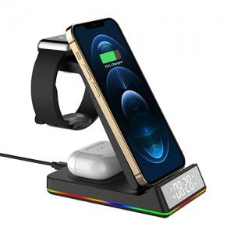 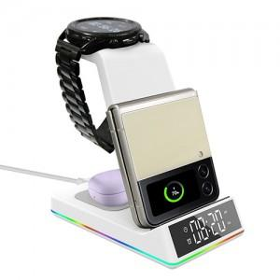 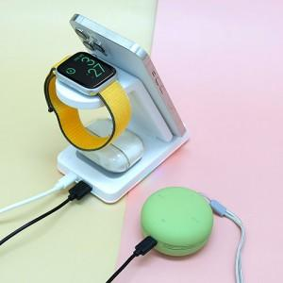

【상세/제작정보】

【인쇄/포장옵션】 | 레이저 / 포장불가능

【공급단가】 | 수량 | 100~ | 300~ | 500~ | 1,000~ | 3,000~
*VAT별도 | 갤럭시전용 | 35,590원 | 34,270원 | 32,950원 | 31,630원 | 30,840원
 | 애플전용 | 35,590원 | 34,270원 | 32,950원 | 31,630원 | 30,840원

【상품 URL】 | http://www.easy1.co.kr/src/goods_detail.php?gdno=23104

